画面詳細
プロジェクト名 |  |  | システム名 |  | 画面レイアウト設計書 |  |  |  |  | 作成者 |  |  | 作成日 |  |  | 更新者 |  |  |  | 更新日
体験型Java研修 |  |  | LMS学習管理システム |  | 引継面談／会場見学 時間予約（登録・変更・削除） |  |  |  |  | 堀井 |  |  | 2023-11-08

 | 画面イメージ

 | 【企業担当者】 登録の場合
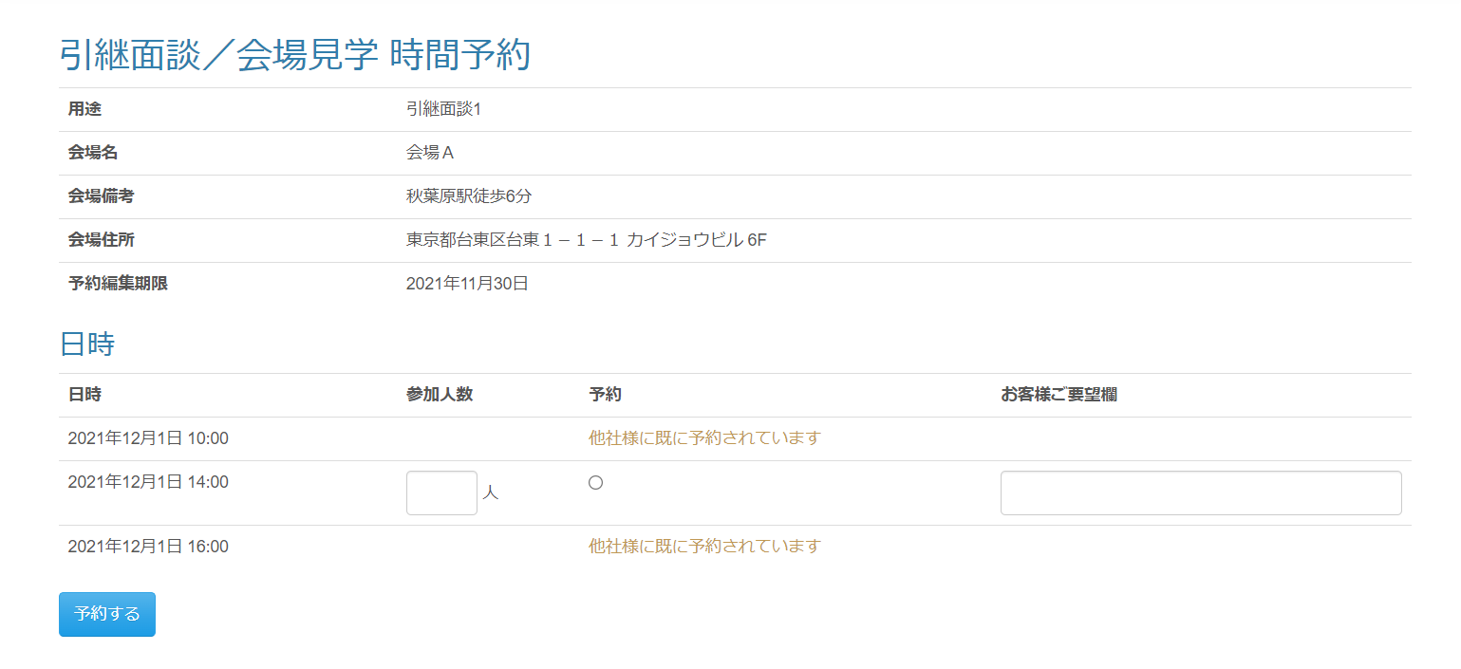

 | 【企業担当者】 変更・削除の場合
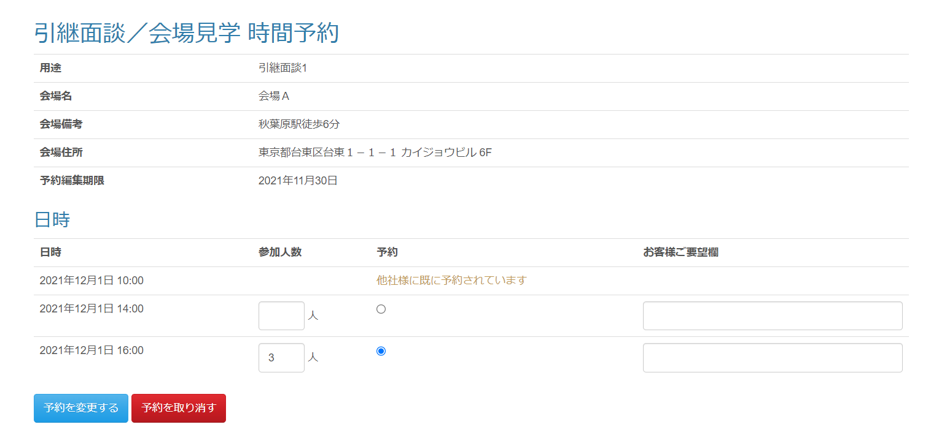

 | 【企業担当者】 入力チェックエラーメッセージ

 | 【企業担当者】 登録／更新完了メッセージ（引継面談／会場見学 スケジュール一覧画面）

 | 【企業担当者】 削除完了メッセージ（引継面談／会場見学 スケジュール一覧画面）

 | 画面表示項目
 | No | 項目名 |  | データ元 |  |  |  | 備考 |  |  |  |  |  |  |  |  |  |  | 権限ごとの 表示可否
 |  |  |  | テーブル名 |  |  | フィールド |  |  |  |  |  |  |  |  |  |  |  | 受 | 講 | 企 | 管 | 育
 | 1 | タイトル |  | - |  |  | - | 「引継面談／会場見学 時間予約」 |  |  |  |  |  |  |  |  |  |  | - | - | ○ | ○
 | 基本情報
 | 2 | 用途 |  | m_meeting_schedule |  |  | purpose |  |  |  |  |  |  |  |  |  |  |  | - | - | ○ | ○
 | 3 | 会場名 |  | m_place |  |  | place_name |  |  |  |  |  |  |  |  |  |  |  | - | - | ○ | ○
 | 4 | 会場備考 |  | m_place |  |  | place_note |  |  |  |  |  |  |  |  |  |  |  | - | - | ○ | ○
 | 5 | 会場住所 |  | m_place |  |  | place_description |  |  |  |  |  |  |  |  |  |  |  | - | - | ○ | ○
 | 6 | 予約編集期限 |  | m_meeting_schedule |  |  | edit_limit | yyyy年M月d日形式で表示 |  |  |  |  |  |  |  |  |  |  | - | - | ○ | ○
 | 日時
 | 7 | 日時 |  | m_meeting_schedule_detail |  |  | meeting_date | yyyy年M月d日形式で表示 |  |  |  |  |  |  |  |  |  |  | - | - | ○ | ○
 |  |  |  | m_meeting_schedule_detail |  |  | meeting_time | hh:mm形式 |  |  |  |  |  |  |  |  |  |  | - | - | ○ | ○
 | 4 | 参加人数 |  | t_meeting_company |  |  | join_amount | 予約されていない場合＝数値入力ボックス(空欄)を表示 ログイン中ユーザーの企業が予約済みの場合＝数値入力ボックス(DBから取得した値)を表示 その他の企業が予約済みの場合＝何も表示しない |  |  |  |  |  |  |  |  |  |  | - | - | ○ | ○
 | 8 | 予約 |  | - |  |  | - | 予約されていない場合＝ラジオボタン(未チェック状態)を表示 ログイン中ユーザーの企業が予約済みの場合＝ラジオボタン(チェック状態)を表示 その他の企業が予約済みの場合＝「他社様に既に予約されています」と表示（class="text-warning"） |  |  |  |  |  |  |  |  |  |  | - | - | ○ | ○
 | 9 | お客様ご要望欄 |  | t_meeting_company |  |  | company_request | 予約されていない場合＝テキストボックス(空欄)を表示 予約済みの場合＝テキストボックス(DBから取得した値)を表示 |  |  |  |  |  |  |  |  |  |  | - | - | ○ | ○
 | 10 | 『予約する』ボタン |  | - |  |  | - | ログイン中ユーザーの企業が予約済みでない場合に表示 |  |  |  |  |  |  |  |  |  |  | - | - | ○ | ○
 | 11 | 『予約を変更する』ボタン |  | - |  |  | - | ログイン中ユーザーの企業が予約済みの場合に表示 |  |  |  |  |  |  |  |  |  |  | - | - | ○ | ○
 | 12 | 『予約を取り消す』ボタン |  | - |  |  | - | ログイン中ユーザーの企業が予約済みの場合に表示 |  |  |  |  |  |  |  |  |  |  | - | - | ○ | ○

 | 入力パラメータ
 | No | 項目名 |  |  |  | 物理名 |  |  | コントロール |  | FORMクラスの入力チェック |  |  |  |  |  | 送信 方法 | 備考
 |  |  |  |  |  |  |  |  |  |  | 必須 | 桁数 | 最大値 | 最小値 | その他
 | 『予約する』ボタン または 『予約を変更する』ボタン または 『予約を取り消す』ボタン押下
 | 1 | 面談スケジュールID |  |  |  | meetingScheduleId |  |  | hidden |  | - | - | - | - | - |  | POST
 | 2 | 用途 |  |  |  | purpose |  |  | hidden |  | - | - | - | - | - |  | POST
 | 3 | 予約編集期限 |  |  |  | editLimit |  |  | hidden |  | - | - | - | - | - |  | POST
 | 4 | 面談対象会場ID |  |  |  | meetingPlaceId |  |  | hidden |  | - | - | - | - | - |  | POST
 | 5 | 会場名 |  |  |  | placeName |  |  | hidden |  | - | - | - | - | - |  | POST
 | 6 | 会場詳細 |  |  |  | placeDescription |  |  | hidden |  | - | - | - | - | - |  | POST
 | 7 | 会場備考 |  |  |  | placeNote |  |  | hidden |  | - | - | - | - | - |  | POST
 | 8 | 登録可能フラグ |  |  |  | registerableFlg |  |  | hidden |  | - | - | - | - | - |  | POST
 | 9 | 更新可能フラグ |  |  |  | updatableFlg |  |  | hidden |  | - | - | - | - | - |  | POST
 | 10 | 予約済インデックス |  |  |  | reservedIndex |  |  | ラジオボタン |  | - | - | - | - | - |  | POST | 面談日時リスト内で選択された日時のインデックスを送信
 | 11 | 引継面談／会場見学スケジュール詳細DTOリスト．面談スケジュール詳細ID |  |  |  | takeOverScheduleDetailDtoList[n].meetingScheduleDetailId |  |  | hidden |  | - | - | - | - | - |  | POST
 | 12 | 引継面談／会場見学スケジュール詳細DTOリスト．面談日付 |  |  |  | takeOverScheduleDetailDtoList[n].meetingDate |  |  | hidden |  | - | - | - | - | - |  | POST
 | 13 | 引継面談／会場見学スケジュール詳細DTOリスト．面談時刻 |  |  |  | takeOverScheduleDetailDtoList[n].meetingTime |  |  | hidden |  | - | - | - | - | - |  | POST
 | 14 | 引継面談／会場見学スケジュール詳細DTOリスト．企業ID |  |  |  | takeOverScheduleDetailDtoList[n].companyId |  |  | hidden |  | - | - | - | - | - |  | POST
 | 15 | 引継面談／会場見学スケジュール詳細DTOリスト．面談対象企業ID |  |  |  | takeOverScheduleDetailDtoList[n].meetingCompanyId |  |  | hidden |  | - | - | - | - | - |  | POST
 | 16 | 引継面談／会場見学スケジュール詳細DTOリスト．参加人数 |  |  |  | takeOverScheduleDetailDtoList[n].joinAmount |  |  | 数値入力ボックス(number) |  | - | - | - | - | - |  | POST
 | 17 | 引継面談／会場見学スケジュール詳細DTOリスト．お客様ご要望欄 |  |  |  | takeOverScheduleDetailDtoList[n].companyRequest |  |  | テキストボックス |  | - | - | - | - | - |  | POST

